AHP
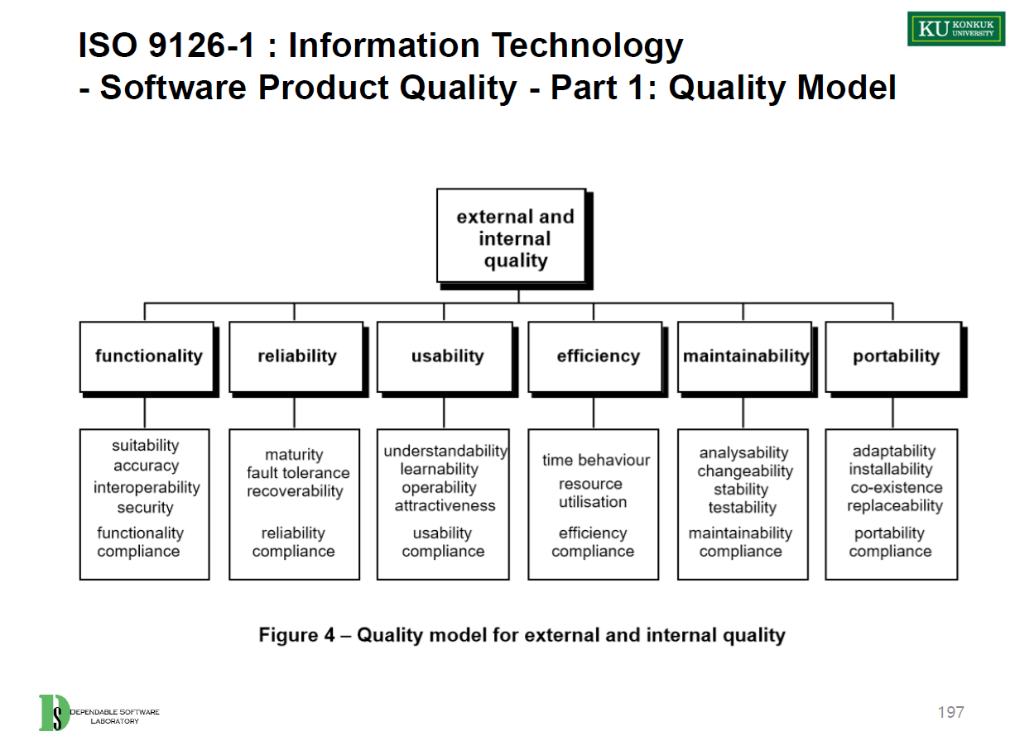
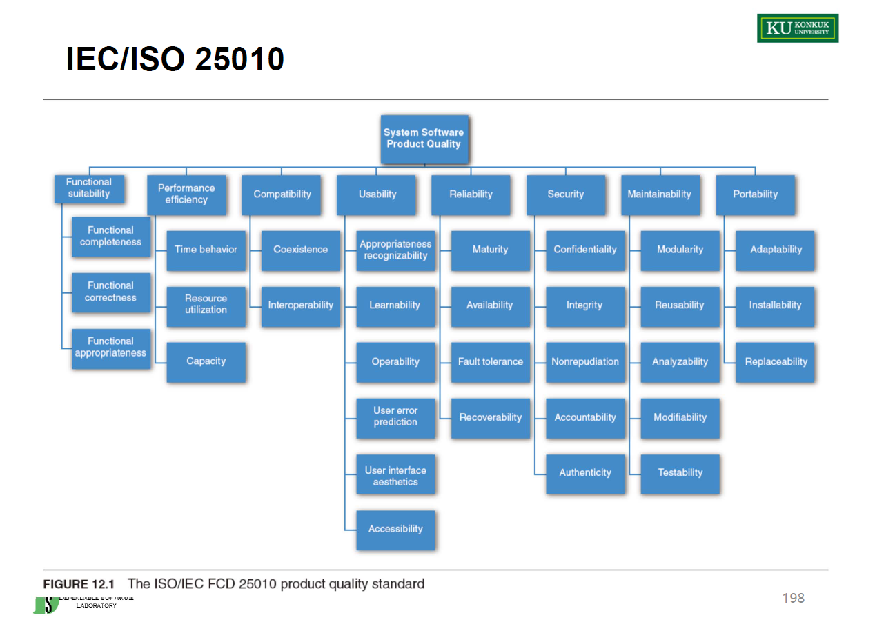
배경 | 1990년대(인터넷 발달 X), 공공 서비스(=비용은 생각하지 않음)
Purpose | Increase the usage ratio of regional/suburban mass transportation system 광역/교외 대중교통 이용률 증대 | Req반영시, 광역/교외 대중교통 이용률 증대에 기여를 많이 할 수록 큰 점수 | Req반영시, 광역/교외 대중교통 이용시 사용을 편리하게 하는 요구사항에 대하여 큰 점수 |  |  |  |  |  | Req반영시, 광역/교외 대중교통 시스템의 신뢰성을 높이기 위한 항목에 큰 점수 1. MUST (Mandatory) - 4점 2. SHOULD (High Priority) - 3점 3. COULD (Preferred but not necessary) - 2점 4. WOULD (Can be postponed) - 1점 |  |  |  |  |  | Req반영시, 광역/교외 대중교통 이용시 보안에 중요한 항목에 큰 점수 |  | AHP 계산
No | Requirements | Value(1~10) | Usability(사용성) - $100 Method |  |  |  |  | Sum | Reliability(신뢰성) - MoSCoW |  |  |  |  | Sum | Security(보안성) | Effort(MM) | Value_norm | Usability_norm | Reliability_norm | Security_norm | TotalScore | Total(Rank) | Selected (O/X) | AppliedEffort(MM)
Req.1 | The system should have features such as Register, Sign-in, Sign-out. 시스템에는 등록, 로그인, 로그아웃과 같은 기능이 있어야 합니다. | 6 | $5 | $5 | $10 | $5 | $1 | $26 | 4 | 2 | 1 | 1 | 1 | 1.8 | 10 | 1 | 0.60 | 0.05 | 0.41 | 1.00 | 0.52 | 5 | O | 1
Req.2 | The Driver should be able to view Passenger requests. 운전자는 승객 요청을 볼 수 있어야 합니다. | 8 | $15 | $20 | $5 | $10 | $15 | $65 | 3 | 3 | 2 | 4 | 3 | 3 | 1 | 3 | 0.80 | 0.59 | 0.76 | 0.10 | 0.56 | 4 | O | 3
Req.3 | The system should accept orders through the internet. 시스템은 인터넷을 통해 주문을 수락해야 합니다. | 10 | $10 | $5 | $5 | $5 | $2 | $27 | 2 | 1 | 2 | 1 | 1 | 1.4 | 7 | 2 | 1.00 | 0.07 | 0.29 | 0.70 | 0.52 | 6 | O | 2
Req.4 | The Customer should be able to designate the route in advance. 고객은 사전에 경로를 지정할 수 있어야 합니다. | 9 | $20 | $15 | $20 | $10 | $20 | $85 | 3 | 4 | 4 | 4 | 4 | 3.8 | 2 | 3 | 0.90 | 0.86 | 1.00 | 0.20 | 0.74 | 1 | O | 3
Req.5 | The system should accept orders through SMS. 시스템은 SMS를 통해 주문을 수락해야 합니다. | 5 | $5 | $10 | $10 | $15 | $10 | $50 | 1 | 3 | 2 | 3 | 1 | 2 | 3 | 2 | 0.50 | 0.38 | 0.47 | 0.30 | 0.41 | 8 | X | 0
Req.6 | The system should accept orders through the call center. 시스템은 콜 센터를 통해 주문을 수락해야 합니다. | 7 | $15 | $20 | $20 | $20 | $20 | $95 | 1 | 4 | 3 | 4 | 1 | 2.6 | 4 | 2 | 0.70 | 1.00 | 0.65 | 0.40 | 0.69 | 2 | O | 2
Req.7 | Managers should be able to manage orders through the internet. 관리자는 인터넷을 통해 주문을 관리할 수 있어야 합니다. | 4 | $10 | $5 | $5 | $5 | $1 | $26 | 3 | 2 | 2 | 1 | 1 | 1.8 | 5 | 1 | 0.40 | 0.05 | 0.41 | 0.50 | 0.34 | 10 | X | 0
Req.8 | Manager should be able to configure User profile through the call center. 관리자는 콜 센터를 통해 사용자 프로필을 구성할 수 있어야 합니다. | 2 | $6 | $10 | $10 | $10 | $10 | $46 | 3 | 3 | 2 | 4 | 3 | 3 | 6 | 2 | 0.20 | 0.33 | 0.76 | 0.60 | 0.47 | 7 | X | 0
Req.9 | Data transfer between a taxi and traffic manager should be possible. 택시와 교통 관리자 간의 데이터 전송이 가능해야 합니다. | 1 | $7 | $5 | $10 | $15 | $20 | $57 | 2 | 4 | 3 | 4 | 4 | 3.4 | 8 | 3 | 0.10 | 0.48 | 0.88 | 0.80 | 0.57 | 3 | O | 3
Req.10 | Manager should be able to configure User profile through the internet. 관리자는 인터넷을 통해 사용자 프로필을 구성할 수 있어야 합니다. | 3 | $7 | $5 | $5 | $5 | $1 | $23 | 3 | 1 | 1 | 1 | 3 | 1.8 | 9 | 1 | 0.30 | 0.01 | 0.41 | 0.90 | 0.41 | 9 | X | 0
 |  | 55 | $100 | $100 | $100 | $100 | $100 | $500 |  |  |  |  |  | 24.6 | 55 |  | 5.50 | 3.84 | 6.06 | 5.50 |  |  | TotalEffort(MM): | 14

지표 | 설명(평가에 대한 기준점 : criteria 에 대한 full sentence) | Requirements Prioritization Methods |  |  |  |  |  |  | 아파트 |  |  |  |  |  |  |  |  |  | 미사일
Value(1~10) | 시스템의 원래 목적 purpose를 달성하는데 해당 요구사항이 얼마나 contribution하는가 -> Req반영시, 광역/교외 대중교통 이용률 증대에 기여를 많이 할 수록 큰 점수 | Ranking |  |  |  |  |  |  | 형석 |  |  |  |  |  |  |  | 엘 레 베 이 터
Usability(사용성) | 해당 Req가 얼마나 사용성이 용이 한가. -> Req반영시, 광역/교외 대중교통 이용시 사용을 편리하게 하는 요구사항에 대하여 큰 점수 | Hundred Dollar Method |  |  |  |  |  |  | 민수
Reliability(신뢰성) | 해당 Req가 얼마나 신뢰성을 가지고 있는가. -> Req반영시, 광역/교외 대중교통 시스템의 신뢰성을 높이기 위한 항목에 큰 점수 | MoSCoW |  |  |  |  |  |  | 윤규 |  |  |  |  |  |  |  |  |  |  |  | 아파트관리자
Security(보안성) | 해당 Req가 얼마나 보안성을 가지고 있는가. -> Req반영시, 광역/교외 대중교통 이용시 보안에 중요한 항목에 큰 점수 | Bubble Sort Technique |  |  |  |  |  |  | 민국 |  |  |  |  |  |  |  |  |  |  |  | 관리사무소
 |  |  |  |  |  |  |  |  | 현 |  |  |  |  |  |  |  |  | 공동현관
 |  |  |  |  |  |  |  | 서버실

 |  | 점수 | 기존 | 1차 | 2차 | 3차 | 4차 | 5차 | 6차 | 7차 | 8차 | 마지막
Req.1 | The system should have features such as Register, Sign-in, Sign-out. 시스템에는 등록, 로그인, 로그아웃과 같은 기능이 있어야 합니다. | 1 | Req.1 | Req.2 | Req.2 | Req.2 | Req.2 | Req.2 | 2 | 2 | 2 | 2
Req.2 | The Driver should be able to view Passenger requests. 운전자는 승객 요청을 볼 수 있어야 합니다. | 2 | Req.2 | Req.3 | Req.4 | Req.4 | Req.4 | Req.4 | 4 | 4 | 4 | 4
Req.3 | The system should accept orders through the internet. 시스템은 인터넷을 통해 주문을 수락해야 합니다. | 3 | Req.3 | Req.4 | Req.5 | Req.5 | Req.5 | Req.5 | 5 | 5 | 5 | 5
Req.4 | The Customer should be able to designate the route in advance. 고객은 사전에 경로를 지정할 수 있어야 합니다. | 4 | Req.4 | Req.5 | Req.6 | Req.6 | Req.6 | Req.6 | 6 | 6 | 6 | 6
Req.5 | The system should accept orders through SMS. 시스템은 SMS를 통해 주문을 수락해야 합니다. | 5 | Req.5 | Req.6 | Req.3 | Req.7 | Req.7 | Req.7 | 7 | 7 | 7 | 7
Req.6 | The system should accept orders through the call center. 시스템은 콜 센터를 통해 주문을 수락해야 합니다. | 6 | Req.6 | Req.7 | Req.7 | Req.8 | Req.8 | Req.8 | Req.8 | Req.8 | Req.8 | Req.8
Req.7 | Managers should be able to manage orders through the internet. 관리자는 인터넷을 통해 주문을 관리할 수 있어야 합니다. | 7 | Req.7 | Req.8 | Req.8 | Req.3 | Req.3 | Req.3 | Req.3 | Req.3 | Req.3 | Req.3
Req.8 | Manager should be able to configure User profile through the call center. 관리자는 콜 센터를 통해 사용자 프로필을 구성할 수 있어야 합니다. | 8 | Req.8 | Req.9 | Req.9 | Req.9 | Req.9 | Req.9 | Req.9 | Req.9 | Req.9 | Req.9
Req.9 | Data transfer between a taxi and traffic manager should be possible. 택시와 교통 관리자 간의 데이터 전송이 가능해야 합니다. | 9 | Req.9 | Req.10 | Req.10 | Req.10 | Req.10 | Req.10 | Req.10 | Req.10 | Req.10 | Req.10
Req.10 | Manager should be able to configure User profile through the internet. 관리자는 인터넷을 통해 사용자 프로필을 구성할 수 있어야 합니다. | 10 | Req.10 | Req.1 | Req.1 | Req.1 | Req.1 | Req.1 | Req.1 | Req.1 | Req.1 | Req.1

